CR-1218 Nieuwe keurmerken
Code Value | Code Name | Code Definition | Label | Link
GODKAND_FOR_EKOLOGISK_ODLING_KRAV | Godkänd för ekologisk odling KRAV | KRAV's label for production aids, the so-called arrow label with the text 'Godkänd för ekologisk odling', states that the product on which the label is attached is approved for use in organic farming. The products are inspected annually by independent certification bodies - so-called third-party certification. Manufacturers of production aids may, if they comply with KRAV's regulations and have been approved by a certification body, use the arrow mark. |  | https://www.krav.se/en/
SA8000 | SA8000 | The SA8000 Standard and Certification System provides a framework for organizations of all types, in any industry, and in any country to conduct business in a way that is fair and decent for workers and to demonstrate their adherence to the highest social standards. |  | https://sa-intl.org/programs/sa8000/
USDA_CERTIFIED_BIOBASED | USDA certified biobased product | The United States Department of Agriculture (USDA) uses the term 'biobased product' to mean a product is: (A) composed, in whole or in significant part, of biological products, including renewable domestic agricultural materials, renewable chemicals, and forestry materials; or (B) an intermediate ingredient or feedstock. Biobased Products are derived from raw materials such as plants and other renewable agricultural, marine, and forestry materials. Biobased products generally provide an alternative to conventional petroleum derived products and include a diverse range of offerings such as lubricants, detergents, inks, fertilizers, and bioplastics. Biobased products do not include food, feed, or fuel. https://www.biopreferred.gov/BioPreferred/faces/pages/BiobasedProducts.xhtml | 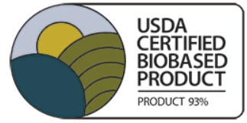 | https://www.biopreferred.gov/BioPreferred/faces/pages/BiobasedProducts.xhtml
WIETA | WIETA (Wine and Agricultural Ethical Trading Association) | The Wine and Agricultural Ethical Trading Association (WIETA). WIETA’s vision is to promote fair treatment, respectful relationships and dignified lives toward achieving a transformed agricultural sector. | 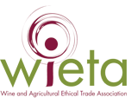 | https://wieta.org.za/

